步骤
一、账号网址密码
店铺网址

二、操作流程
网址 | https://ims.jdpay.com/layout/frame.do?callBackUrl=/fundapp/accountquery/toAccountBalance.do
对应视频
京东金融首页-商户结算-月账单-选择单个账户-时间范围选择上月-查询-下载商城订单明细-获取解压之后的.csv文件，将其导入数据库。需要遍历所有账户 京东金融首页-报表管理-财务汇总表-选择单个账户-账单类型选择月账单-根据对应的日期下载账单-将下载后的账单文件解压之后，导入数据库

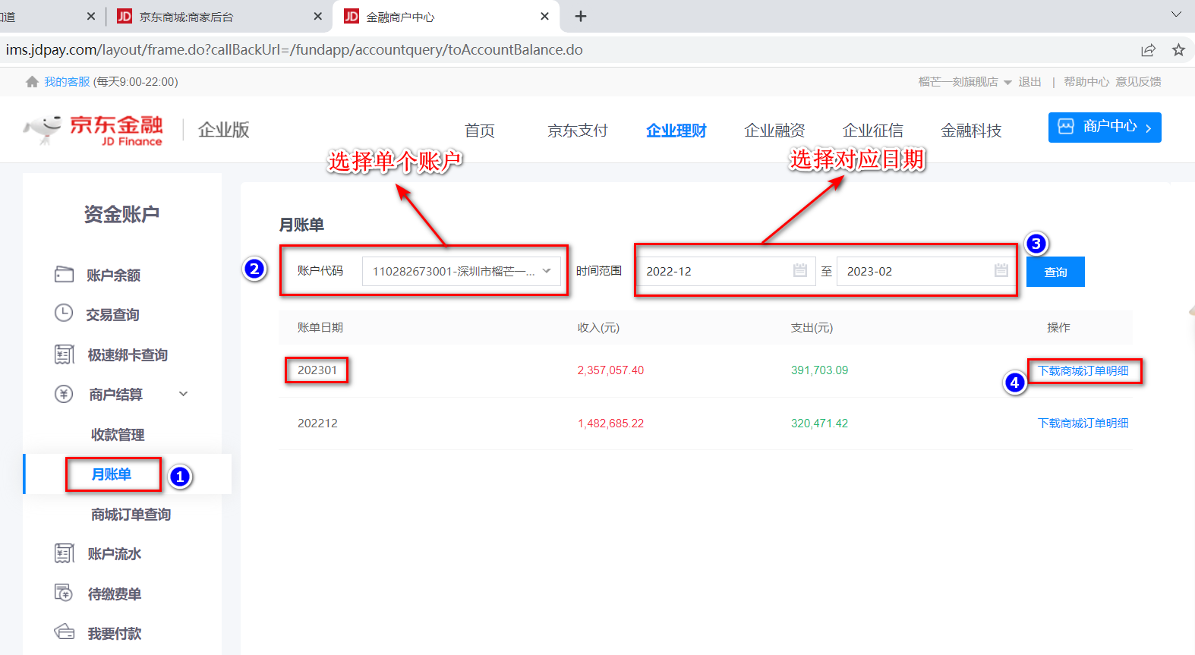

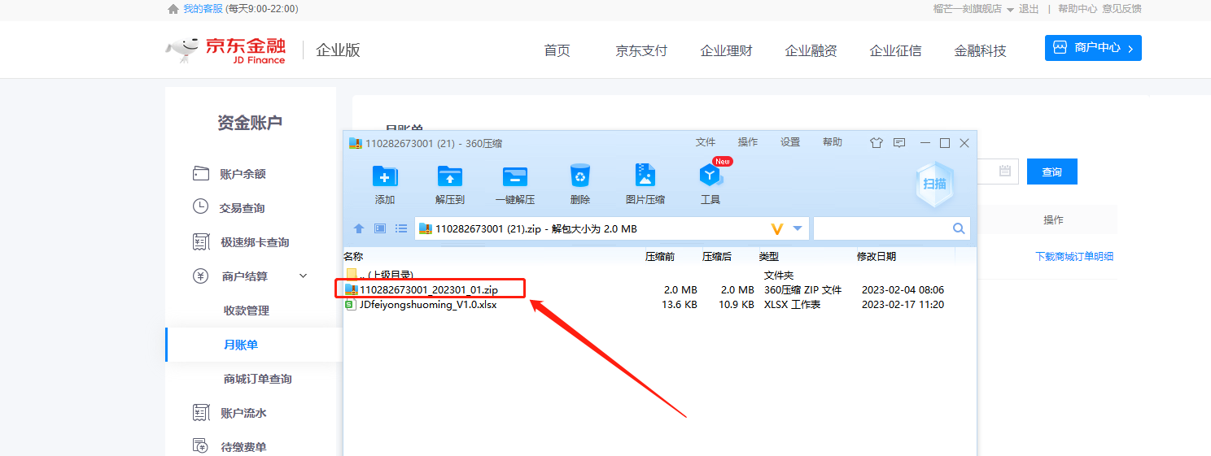

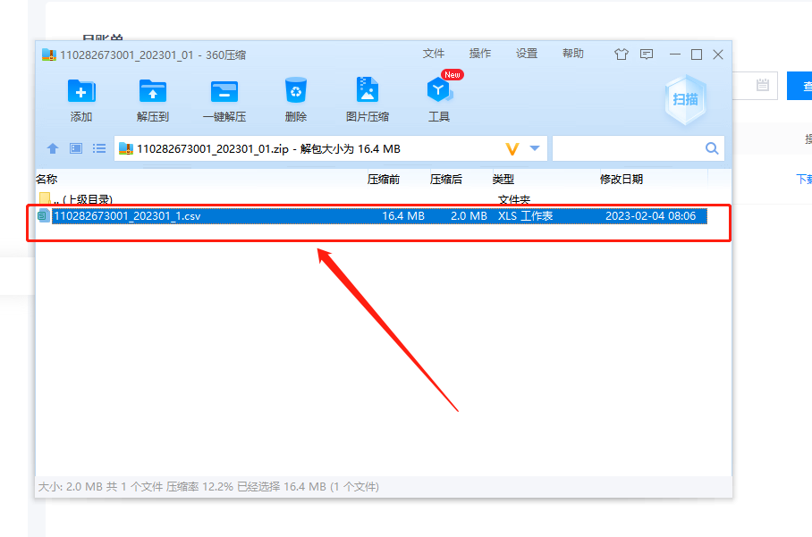

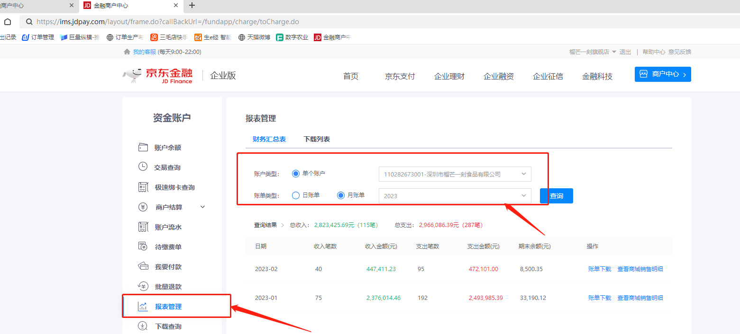

最后将导出或下载后的数据插入到数据库中 每个月运行一次

